DoAn-QLRR before
Câu 2: Bảng Risk Score
STT | Threat Agent |  | Vulnerability | Impact Score |  |  |  | Likelyhood |  |  |  |  | Risk score | Risk Mitigate
 | Agent | Action |  | C | I | A | Score | E | F | S | Reverse | L
1 | Employee | (tại endpoint) Tải phần mềm/file từ các nguồn không đáng tin cậy. Các file này chứa ransomeware | - Tại Endpoint: Không có phần mềm AV, FW, HIDS, EDR - Network: FW không tích hợp AV, không có IDS/NDR/NSM - Human: nhân viên không được đào tạo về rủi ro và an toàn thông tin | 3 | 3 | 3 | 3 | 3 | 2 | 1 | 1 | 2.5 | 7.5
2 | Employee | (tại server) Tải phần mềm/file từ các nguồn không đáng tin cậy. Các file này chứa ransomeware | - Tại Datacenter: Không có FW chuyên dụng, AV, IDPS, không có backup recovery - Network: FW không tích hợp AV, không có IDS/NDR/NSM - Other: nhân viên không được đào tạo về rủi ro và an toàn thông tin | 5 | 5 | 5 | 5 | 5 | 2 | 1 | 1 | 3.5 | 17.5
3 | Employee | Chụp ảnh, nhắn tin, ghi màn hình, đính kèm tài liệu nội bộ gửi ra bên ngoài (MXH, zalo,...) bằng mạng nội bộ | - Endpoint: Không chặn các ứng dụng MXH, không có chính sách quản lý các phần mềm, không theo dõi hoạt động người dùng - Network: FW không thiết lập rule chặn kết nối ra ngoài từ mạng nội bộ | 5 | 0 | 0 | 5 | 3 | 3 | 1 | 1 | 3 | 15
4 | Employee | Kết nối và sử dụng các thiết bị như usb, thẻ nhớ,thiết bị lưu trữ di động khác... lỗi thời, không an toàn(có nhiễm malware) để copy dữ liệu | - Endpoint: Thiếu Device control, thiếu AV (các thiết bị có thể nhiễm malware), HIDPS | 4 | 3 | 3 | 4 | 3 | 4 | 1 | 1 | 3.5 | 14
5 | Employee | Sử dụng máy tính/thiết bị/tài khoản của nhân viên khác để thực hiện các hoạt động vốn không có quyền | - Endpoint: không có chính sách mật khẩu cho thiết bị, mật khẩu yếu/dễ đoán, không có MFA,... - Other: nhân viên rời khỏi vị trí nhưng không thực hiện khoá/tắt màn hình; chia sẻ cho nhau dùng | 4 | 3 | 2 | 4 | 3 | 3 | 2 | 0.8 | 2.4 | 9.6
6 | Employee | Đặt mật khẩu yếu, không đổi mật khẩu mặc định | - Endpoint: không có chính sách mật khẩu cho thiết bị, mật khẩu yếu/dễ đoán, không có MFA,... - Other: nhân viên thiếu nhận thức về bảo mật | 4 | 0 | 0 | 4 | 3 | 3 | 2 | 0.8 | 2.4 | 9.6
7 | Employee | File sharing qua email/các dịch vụ lưu trữ đám mây không an toàn, không thiết lập quyền khi chia sẻ | - Thiếu mã hoá khi chia sẻ tệp - Không phân quyền/giới hạn người được truy cập khi chia sẻ - Không có chính sách kiểm soát chia sẻ | 4 | 3 | 0 | 4 | 3 | 4 | 1 | 1 | 3.5 | 14
8 | Employee | - Chỉnh sửa hoặc xóa dữ liệu trong các tệp nhạy cảm mà không có sự phê duyệt. - Sử dụng tài khoản không được phép để thay đổi tệp cấu hình hệ thống. | - Thiếu kiểm soát truy cập và phân quyền cho tệp nhạy cảm. - Thiếu ghi chép và giám sát các thay đổi đối với tệp nhạy cảm. - Không ghi log hoạt động người dùng. | 5 | 5 | 3 | 5 | 4 | 3 | 1 | 1 | 3.5 | 17.5
9 | Employee | Quản lý, huỷ dữ liệu không đúng cách (bản in ấn vật lý, bản cứng-ổ cứng/USB/CD/DVD, bản mềm-hệ thống máy/lưu trữ trực tuyến) | - Thiếu đào tạo nhân viên + không có quy trình rõ ràng để hủy dữ liệu có thể dẫn đến việc bỏ sót hoặc không hủy đúng cách. - Lưu giữ tài liệu nhạy cảm không cần thiết. | 5 | 0 | 0 | 5 | 4 | 3 | 2 | 0.8 | 2.8 | 14
10 | Employee | Phản bội, sao chép và bán thông tin cho đối thủ/bên ngoài hoặc thậm chí chỉnh sửa/ huỷ thông tin | - Không có cơ chế chính sách phân quyền và kiểm soát truy cập - Thiếu các chính sách về quản trị nguồn nhân lực | 5 | 3 | 3 | 5 | 4 | 2 | 2 | 0.8 | 2.4 | 12
11 | Employee | Làm mất thiết bị (lap, điện thoại, USB,....) | - Không mã hoá dữ liệu, Không cài đặt mật khẩu cho dữ liệu - Không có chính sách quản lý thiết bị, phần mềm theo dõi, định vị thiết bị - Không cài mật khẩu/thiết lập kiểm soát truy cập cho thiết bị | 4 | 2 | 0 | 4 | 4 | 2 | 2 | 0.8 | 2.4 | 9.6
12 | Employee | Cung cấp thông tin/Nhấn vào các liên kết độc hại,các tập tin độc hại được đính kèm trong email | - Không có chính sách trainning cho nhân viên - Không có FW chuyên dụng bảo vệ - Email không có giải pháp chuyên dụng (filtering,….) | 3 | 3 | 1 | 3 | 4 | 3 | 1 | 1 | 3.5 | 10.5
13 | Employee | Tải file có dung lượng quá lớn lên file server, sử dụng nhiều tài nguyên và dung lượng làm giảm hiệu suất của hệ thống, ảnh hưởng đến người dùng khác và gây ra tình trạng tắc nghẽn mạng. | Misconfigure trên file server (giới hạn dung lượng sử dụng của user | 0 | 0 | 3 | 3 | 1 | 3 | 1 | 1 | 2 | 6
14 | Employee | Không clean code, để lộ credentials trong source code published | - Quy trình testing softwares/products còn chưa chặt chẽ | 5 | 0 | 0 | 5 | 4 | 3 | 3 | 0.6 | 2.1 | 10.5
15 | Employee | Sử dụng wifi public để truy cập vào tài nguyên công ty (trong lúc làm remote) | - Không có cơ chế VPN an toàn, ý thức nhân viên kém | 5 | 3 | 0 | 5 | 5 | 3 | 2 | 0.8 | 3.2 | 16
16 | Attacker | Thực hiện tấn công SQL injection | - Không có DBFW, WAF - Ứng dụng sử dụng truy vấn SQL không an toàn (không tham số hoá), không có cơ chế xác thực kiểm tra input,... - Không mã hoá dữ liệu nhạy cảm khi lưu trữ - Không phân quyền truy cập cho CSDL | 5 | 4 | 3 | 5 | 5 | 4 | 1 | 1 | 4.5 | 22.5
17 | Attacker | Tấn công vào dữ liệu không được mã hóa trong đường truyền (Sniffing/MitM, data interception,...) | - Không mã hóa dữ liệu nhạy cảm khi truyền tải - Mạng: Thiếu các giao thức bảo mật như HTTPS, SSL/TLS | 5 | 3 | 0 | 5 | 4 | 3 | 1 | 1 | 3.5 | 17.5
18 | Attacker | Sử dụng các công cụ scan (nmap, nessus,...) để phát hiện port, OS, server,... trên endpoint để chuẩn bị cho tiến hành tấn công | - Endpoint: Không có FW để chặn các kết nối kh mong muốn/chặn các port không sử dụng - Network: Không có FW, IDPS,... để phát hiện scanning | 3 | 0 | 3 | 3 | 4 | 5 | 2 | 0.8 | 3.6 | 10.8
19 | Attacker | Broken authentication: thực hiện brute force mật khẩu của employee | - Endpoint: + Không có chính sách quản lý, bảo mật và xác thực các thiết bị (Device control) + Không có chính sách mật khẩu, MFA, IAM - Network: Không có IDPS, gp chống DoS,... | 5 | 3 | 2 | 5 | 5 | 5 | 1 | 1 | 5 | 25
20 | Attacker | Thực hiện email attack, phishing gửi các email độc hại để lừa cung cấp thông tin/đính kèm các tập tin độc hại (ransomeware, virus,...) | - Email: không có giải pháp lọc email, không xác thực email - Network: không có FW, IDPS - Endpoint: không có FW, AV - Other: nhân viên không được đào tạo về rủi ro và an toàn thông tin | 3 | 3 | 0 | 3 | 3 | 3 | 2 | 0.8 | 2.4 | 7.2
21 | Attacker | DDoS | Không có LB, giải pháp chống DDoS | 0 | 0 | 5 | 5 | 3 | 3 | 2 | 0.8 | 2.4 | 12
22 | Attacker | Lợi dụng mối quan hệ tin cậy giữa các nhà cung cấp và công ty, thực hiện Trusted Relationship Attack đánh cắp thông tin,… | - Sử dụng các giao thức không an toàn giữa tổ chức và nhà cung cấp - Tổ chức không theo dõi hoạt động của các tài khoản nhà cung cấp, không có cơ chế xác thực - Không phân quyền truy cập, nhà cung cấp có quyền truy cập không cần thiết vào tài nguyên của tổ chức | 4 | 3 | 3 | 4 | 4 | 3 | 1 | 1 | 3.5 | 14
23 | Nature | Hệ thống bị mất nguồn cung cấp điện do nhiều lí do | Không có hệ thống điện dự phòng | 0 | 2 | 5 | 5 | 5 | 2 | 1 | 1 | 3.5 | 17.5
24 | Nature | Hệ thống bị hư hại do thiên tai như động đất, bão lũ,… | Phụ thuộc vào vị trí data center, chưa có chính sách bảo vệ phù hợp/backup | 0 | 4 | 5 | 5 | 5 | 2 | 1 | 1 | 3.5 | 17.5
25 | Other/Nature | Đường truyền kết nối bị hư hại/gián đoạn | Không có đường truyền dự phòng | 0 | 2 | 4 | 4 | 3 | 2 | 1 | 1 | 2.5 | 10

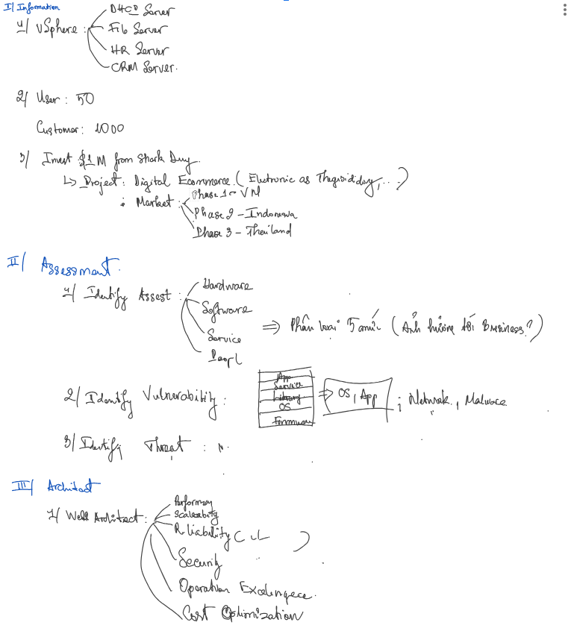

* Các service của doanh nghiệp: - Infastructrure services: DHCP, File, DNS, Email - Domain controller - Application + Data * vSphere: DHCP Server, File server, HR Server, CMR Server * Đường truyền mạng MPLS: chuyển tiếp dữ liệu bằng cách gán nhãn cho gói tin, thay vì sử dụng địa chỉ IP. Dùng để kết nối mạng doanh nghiệp, cung cấp dịch vụ VPN (nhà cung cấp dịch vụ đảm bảo băng thông)

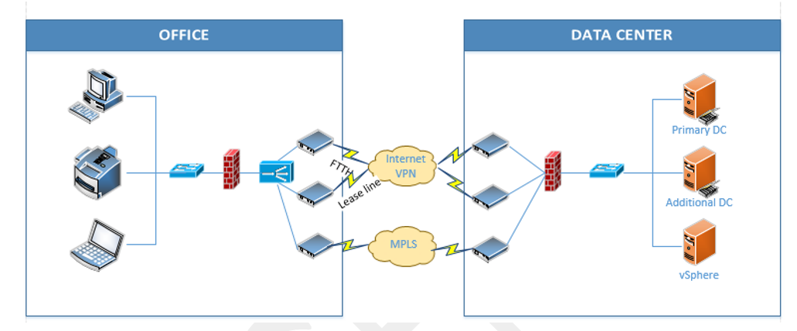

Câu 1: Những điểm yếu trong mô hình mạng hiện tại: - Data center: + Không phân chia rõ + Không có chính sách backup, disater recovery + Tất cả máy chủ đặt tại DataCenter bên ngoài (DC đặt bên ngoài công ty) -> phục hồi khi có sự cố khó + Không có FW chuyên dụng, AV, IDPS, DDoS + Không thực hiện ghi log + Không có chính sách phân quyền truy cập + Sử dụng dịch vụ bên thứ 3 -> Độ tin cậy và an toàn?, không có quyền kiểm soát trực tiếp + Các dịch vụ được triển khai trên vSphere -> có vấn đề sẽ bị gián đoạn hệ thống, không có chính sách bảo mật và cấu hình an toàn với các dịch vụ, cập nhật bản vá quản lý lỗ hổng + Không có chính sách mã hoá, bảo vệ, lưu trữ, tổ chức Data - Endpoint: + Không có các giải pháp Endpoint Security: AV, HIDS, ERD,.... + Không có chính sách quản lý, bảo mật và xác thực các thiết bị (Device control) + Không có chính sách mật khẩu, MFA, IMA + Không có chính sách theo dõi hoạt động người dùng, ghi log, chặn kết nối ra ngoài mạng nội bộ - Network: + Không có FW, giải pháp chuyên chống DoS/DDoS + Không chia VLAN giữa các phòng ban + Không có giải pháp NIDS, NDR, NSM, SIEM.. + Không có đường truyền dự phòng, phân đoạn mạng - Email không có phần mềm ngăn đính kèm các file độc hại - Chưa có chính sách vận hành hệ thống - Chưa có chính sách về vấn đề an toàn thông tin trong hệ thống - Chưa có chính sách quản lý, lưu trữ, xử lý huỷ dữ liệu

